Sheet1
作业:
(1)整理回归课程所讲的内容;
(2)根据12月份的数据建立多元回归模型并写出对应的结论.
月份 | 月销售收入/万元 | 电视广告费用/万元 | 微信公众号投放费用/万元 | 线下活动推广/万元
1月 | 929 | 16 | 95 | 10
2月 | 936 | 29 | 98 | 4
3月 | 913 | 13 | 91 | 11
4月 | 956 | 31 | 103 | 5
5月 | 983 | 35 | 115 | 4
6月 | 948 | 30 | 97 | 5
7月 | 991 | 37 | 121 | 9
8月 | 907 | 11 | 80 | 6
9月 | 966 | 33 | 100 | 6
10月 | 991 | 37 | 126 | 3
11月 | 932 | 27 | 93 | 3
12月 | 921 | 14 | 88 | 8

SUMMARY OUTPUT

回归统计
Multiple R | 0.97908347939
R Square | 0.95860445962
Adjusted R Square | 0.94308113197
标准误差 | 7.0869198514
观测值 | 12

方差分析
 | df | SS | MS | F | Significance F
回归分析 | 3 | 9304.4545362 | 3101.4848454 | 61.752510906 | 7.1055754467E-06
残差 | 8 | 401.79546384 | 50.22443298
总计 | 11 | 9706.25
 |  |  |  |  |  |  |  |  |  | 列 1 | 列 2 | 列 3
 | Coefficients | 标准误差 | t Stat | P-value | Lower 95% | Upper 95% | 下限 95.0% | 上限 95.0% | 列 1 | 1
Intercept | 782.58308752 | 21.397879831 | 36.572926557 | 3.4246541218E-10 | 733.23948815 | 831.9266869 | 733.23948815 | 831.9266869 | 列 2 | 0.84740069873 | 1
X Variable 1 | 1.512446562 | 0.54046816656 | 2.7984008228 | 0.023255102302 | 0.26612473496 | 2.758768389 | 0.26612473496 | 2.758768389 | 列 3 | -0.56112465738 | -0.26866334008 | 1
X Variable 2 | 1.1964908861 | 0.33338717256 | 3.5888929887 | 0.0070958984041 | 0.42769868758 | 1.9652830847 | 0.42769868758 | 1.9652830847
X Variable 3 | 0.87084697684 | 1.0737750227 | 0.81101437309 | 0.44081602274 | -1.6052826657 | 3.3469766194 | -1.6052826657 | 3.3469766194

简要说明：
1.根据回归结果：得到月销售收入与电视广告费用，微信公众号投放费用，线下活动推广的多元线性回归方程为
$$\hat{y}=782.583+1.512x_{1}+1.186x_{2}+0.871x_{3}$$
各项系数的实际意义为：
${\hat{β}}_{1}=1.512$,表明在微信公众号投放费用和线下活动推广不变的条件下，电视广告的费用每增加1万元，月销售收入平均增加1.512万元
${\hat{β}}_{2}=1.186$,表明在电视广告费用和线下活动推广不变的条件下，微信公众号投放费用每增加1万元，月销售收入平均增加1.1862万元
${\hat{β}}_{3}=0.871$,表明在电视广告费用和微信公众号投放费用不变的条件下，电视广告的费用每增加1万元，月销售收入平均增加0.871万元
2.拟合优度
（1）多重判定系数为:$R^{2}=\frac{SSR}{SST}=0.9586$
调整的多重判断系数为$R_{a}^{2}=$0.9431
说明回归方程调整的多重判定系数为0.9431，表示在样本量和模型中自变量的个数进行调整后，在月销售收入的变差中，能被电视广告费用，微信公众号投放费用，线下活动推广的多元线性回归方程所解释的比列为94.31%，表明所拟合的回归方程良好。
（2）估计标准误差：$S_{e}=7.087$,表明根据所建立的多元回归方程，用电视广告费用，微信公众号投放费用，线下活动推广来预测不良贷款时，平均预测误差为7.087万元。
3.显著性检验
(1)线性关系检验
Significance F=0.000007<显著性水平α=0.05，表明月销售收入与电视广告费用，微信公众号投放费用，线下活动推广的线性关系是显著的
(2)回归系数的检验
${\hat{从统计结果中可得出，β}}_{1}$，${\hat{β}}_{2}的P值均小于0.05，通过检验，{而\hat{β}}_{3}$的值大于0.05未通过检验。
4.多重共线性
列一与列二直接的相关系数达到0.8474，说明具有较强的相关性，而显著性检验结果中有一个自变量未通过检验，说明具有多重共线性
解决：剔除自变量 “线下活动推广”
根据回归结果：得到月销售收入与电视广告费用，微信公众号投放费用，线下活动推广的多元线性回归方程为
$$\hat{y}=782.607+1.227x_{1}+1.324x_{2}$$
各项系数的实际意义为：
${\hat{β}}_{1}=1.227$,表明在微信公众号投放费用不变条件下，电视广告的费用每增加1万元，月销售收入平均增加1.227万元
${\hat{β}}_{2}=1.324$,表明在电视广告费用不变的条件下，微信公众号投放费用每增加1万元，月销售收入平均增加1.324万元

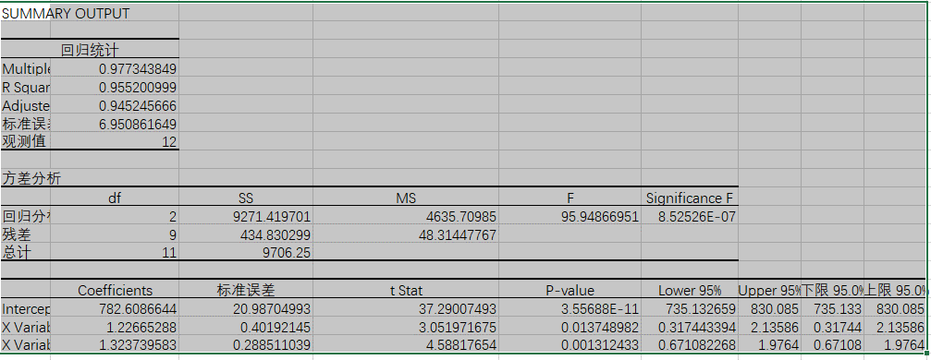

SUMMARY OUTPUT

回归统计
Multiple R | 0.97734384914
R Square | 0.95520099946
Adjusted R Square | 0.945245666
标准误差 | 6.9508616494
观测值 | 12

方差分析
 | df | SS | MS | F | Significance F
回归分析 | 2 | 9271.419701 | 4635.7098505 | 95.94866951 | 8.5252566646E-07
残差 | 9 | 434.83029903 | 48.31447767
总计 | 11 | 9706.25

 | Coefficients | 标准误差 | t Stat | P-value | Lower 95% | Upper 95% | 下限 95.0% | 上限 95.0%
Intercept | 782.60866435 | 20.987049928 | 37.290074929 | 3.5568787472E-11 | 735.13265903 | 830.08466967 | 735.13265903 | 830.08466967
X Variable 1 | 1.2266528795 | 0.40192144953 | 3.0519716749 | 0.01374898227 | 0.31744339359 | 2.1358623655 | 0.31744339359 | 2.1358623655
X Variable 2 | 1.3237395829 | 0.28851103946 | 4.5881765402 | 0.001312433279 | 0.67108226838 | 1.9763968973 | 0.67108226838 | 1.9763968973

